Ejercicio 1 parte 1
Tema 5
Ejercicio 1 ( 2,5 puntos)

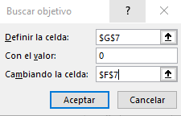
USANDO EXCEL: |  |  |  |  |  |  | Puntos
1- Encontrar con la herramienta adecuada la raíz de la ecuación: |  |  |  | ln(x) - 2.302 = 0 (la raíz está cerca de 2)
 |  |  |  | X | f(x) | 1 | 0.6
 |  |  |  | 9.992115006 | -0.00020371743828 | 2a | 0.6
 |  |  |  |  |  | 2b | 0.6
IMPORTANTE: Debe hacer una captura del cuadro de diálogo de la herramienta utilizada y pegarlo en esta hoja |  |  |  |  |  | 3 | 0.7

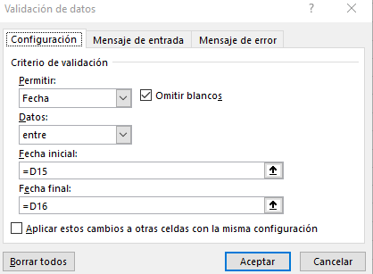
2- Hacer una validación para que:

a) en las celdas coloreadas no se puedan ingresar fechas menores a la de D15 ni mayores a la de D16

 |  | 2020-01-01
 |  | 2020-05-31

IMPORTANTE: Debe capturar y pegar el cuadro de diálogo que Ud. completa para Validación de Datos
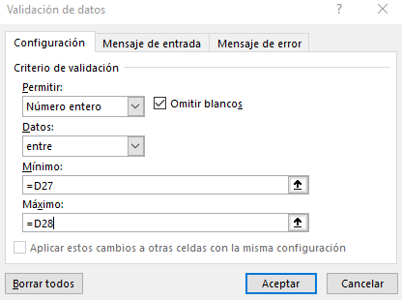

b) En las celdas sombreadas se puedan ingresar valores enteros que no sean menores al valor de D27 ni mayores al D28

 |  | 10
 |  | 20

IMPORTANTE: Debe capturar y pegar el cuadro de diálogo que Ud. completa para Validación de Datos

3) Generar una lista personalizada en la columna B con los nombres de los siguientes elementos Hidrógeno, Oxigeno, Nitrógeno, Helio
Metano, Butano, de modo que al escribir Hidrógeno y estirar aparezcan los demás elementos

 | Hidrogeno |  | Hidrogeno
 | Oxigeno |  | Oxigeno
 | Nitrogeno |  | Nitrogeno
 | Helio |  | Helio
 | Metano |  | Metano
 | Butano |  | Butano

IMPORTANTE: Capturar y pegar la ventana que Ud. Completa para generar Listas Personalizadas

Ejercicio 1 parte 2
Tema 5 | Alumno:
Ejercicio 1 parte 2. (2,5 puntos)
 |  | DADA: | y = f( a)= sen ( a + p)
 |  |  |  |  |  |  | Puntaje
a) Organizar los valores de a inicial y da en las celdas A12 y A13. Usar estos valores al hacer la TABLA ó Tabular |  |  |  |  |  | 0.2
b) Hacer una Tabla de la función y=f(a) según los valores de a para 0°< a < 300° con intervalo de 10°. |  |  |  |  |  | 0.5
Los valores de la función y deben estar redondeados a dos decimales |  |  |  |  |  | 0.3
c) Graficar. Reproducir el siguiente gráfico (Títulos, ejes, etc). Eje x entre -10° y 310° |  |  |  |  |  | 0.5
 |  |  |  |  |  | 1
 |  |  |  |  |  |  | 0
Escribir la síntesis de las fórmulas y funciones utilizadas debajo
0
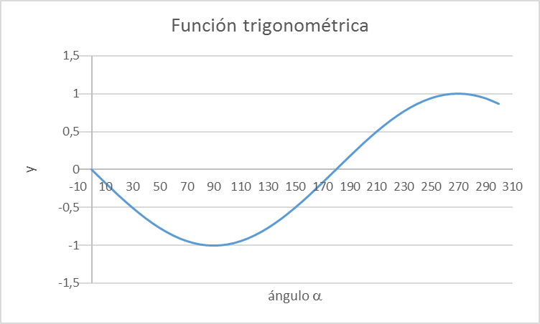
10
 | a (°) | y
 | -10 | 0.17
 | 0 | 0.00
 | 10 | -0.17
 | 20 | -0.34
 | 30 | -0.50
 | 40 | -0.64
 | 50 | -0.77
 | 60 | -0.87
 | 70 | -0.94
 | 80 | -0.98
 | 90 | -1.00
 | 100 | -0.98
 | 110 | -0.94
 | 120 | -0.87
 | 130 | -0.77
 | 140 | -0.64
 | 150 | -0.50
 | 160 | -0.34
 | 170 | -0.17
 | 180 | 0.00 |  | RAIZ
 | 190 | 0.17 |  | a (°) | y
 | 200 | 0.34 |  | 1 | -0.02
 | 210 | 0.50
 | 220 | 0.64
 | 230 | 0.77
 | 240 | 0.87
 | 250 | 0.94
 | 260 | 0.98
 | 270 | 1.00
 | 280 | 0.98
 | 290 | 0.94
 | 300 | 0.87
 | 310 | 0.77

 |  |  | -10
 |  |  | 10
 |  |  | 30
 |  |  | 50
 |  |  | 70
 |  |  | 90
 |  |  | 110
 |  |  | 130
 |  |  | 150
 |  |  | 170
 |  |  | 190
 |  |  | 210
 |  |  | 230
 |  |  | 250
 |  |  | 270
 |  |  | 290
 |  |  | 310

Ejercicio 2
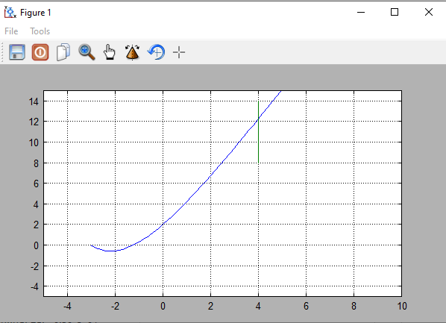
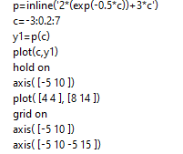
Tema 5 | Alumno:
Ejercicio 2 (5 puntos)
 | DADA: | p(c) = 2 e-0.5 c + 3 c

Escribir los comandos para, en Freemat: |  |  |  |  | Puntaje
Definir la función p y TABULARLA: c, p(c ) para -3 < c < 7 para dc=0,2 |  |  | 1 | definir y tabular
calcular la raíz de p(c ) |  |  | 1 | hallar raiz
Graficar p(c ). Completar títulos, nombres ejes del gráfico. |  |  | 1 | graficar
Trazar una recta vertical pequeña para c=4 |  |  | 1 | vertical
Fijar eje c entre -5 y 10. |  |  | 1 | eje
 |  |  |  |  | 0

(copiar aquí abajo LA CAPTURA de los comandos (no transcribirlos!) y la captura de la Figura)

